기본작업-1
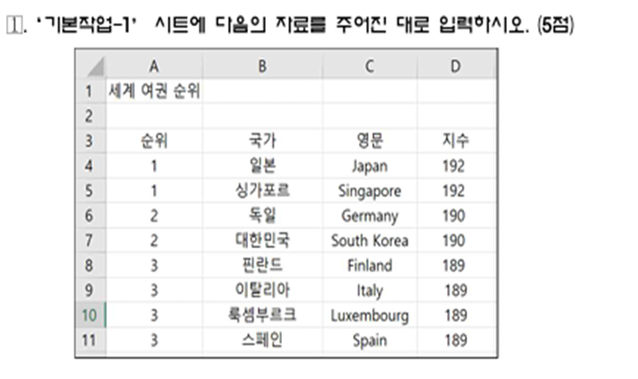
세계 여권 순위

기본작업-2

연령별 1인 가구(2015, 2020)

 |  |  |  |  |  |  |  | (단위: 천가구, %, %p)
 | 2015 |  | 2020 |  | 증감 |  | 증감률
 | 전체 | 1인 | 전체 | 1인 | 전체 | 1인 | 전체 | 1인
계 | 19112 | 5211 | 20927 | 6643 | 1815 | 1432 | 9.5 | 27.5
29세이하 | 1272 | 878 | 1774 | 1343 | 502 | 465 | 40 | 53
30～39세 | 3084 | 823 | 3123 | 1115 | 38 | 292 | 1 | 36
40～49세 | 4413 | 760 | 4260 | 904 | -154 | 144 | (4) | 19
50～59세 | 4589 | 861 | 4810 | 1039 | 220 | 179 | 5 | 21
60～69세 | 2960 | 735 | 3787 | 1039 | 827 | 304 | 28 | 41
70세이상 | 2794 | 1154 | 3174 | 1202 | 381 | 49 | 14 | 4
구성비 | 100 | 100 | 100 | 100 | 0 | 0

계산작업

[표1] |  |  |  |  |  |  | [표2]
이름 | 반 | 성별 | 엑셀 | [반평균] |  |  | 이름 | 성별 | 키 | 몸무게 | 비만도
정재미 | 기풍반 | 여자 | 75 | 반 | 평균 |  | 조병철 | 남자 | 185 | 85
박재석 | 기풍반 | 남자 | 63 | 기풍반 |  |  | 김상덕 | 남자 | 175 | 90
김근영 | 기풍반 | 남자 | 83 | 상공반 |  |  | 공은주 | 여자 | 153 | 48
박미숙 | 상공반 | 여자 | 85 | 춘천반 |  |  | 곽경미 | 여자 | 155 | 40
이미희 | 상공반 | 여자 | 73 |  |  |  | 홍재근 | 남자 | 173 | 71
곽복규 | 상공반 | 남자 | 92 |  |  |  | 홍정남 | 여자 | 159 | 83
정일환 | 춘천반 | 남자 | 55 |  |  |  | 이호춘 | 남자 | 169 | 71
이봉숙 | 춘천반 | 여자 | 66 |  |  |  | 전희자 | 여자 | 155 | 55
김익래 | 춘천반 | 남자 | 84 |  |  |  | 이성룡 | 남자 | 158 | 81
 |  |  |  | [표4]
[표3] |  |  |  | 참가번호 | 봉사시간 |  |  |  |  | 견학 | 면접점수 | 총점
성명 | 생년월일 | 주요경력 | 기록 |  | 1회 | 2회 | 3회 | 4회 | 5회
이헌강 | 1990.07.26 | 국대후보 | 1:05:00 | KP-001 | ○ |  | ○ |  |  | 소양댐 | 43
정진혁 | 1990.06.01 | 동아마라톤 | 1:03:14 | KP-002 |  | ○ | ○ | ○ |  | 의암댐 | 45
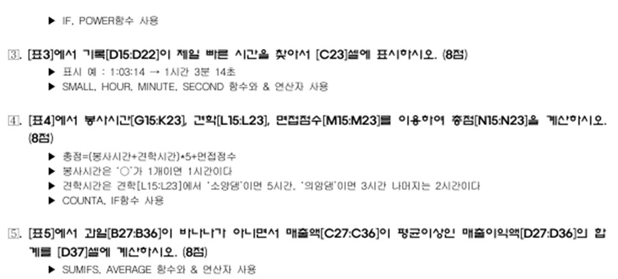
신현수 | 1991.08.17 | 실대경기 | 1:04:46 | KP-003 | ○ | ○ | ○ | ○ |  | 가평댐 | 36
심종섭 | 1991.02.21 | 동아마라톤 | 1:05:18 | KP-004 | ○ | ○ | ○ | ○ | ○ | 가평댐 | 25
이강철 | 1995.10.21 | 중앙서울 | 1:06:23 | KP-005 | ○ |  |  |  | ○ | 소양댐 | 29
소유준 | 1997.06.03 | 동아일보 | 1:07:21 | KP-006 | ○ | ○ | ○ |  |  | 의암댐 | 31
이경호 | 1998.06.07 | 군산새만금 | 1:06:07 | KP-007 |  | ○ | ○ | ○ | ○ | 가평댐 | 36
박종학 | 2001.01.05 | 전국체전 | 1:06:30 | KP-008 | ○ | ○ | ○ | ○ | ○ | 소양댐 | 47
제일 빠른 기록 |  |  |  | KP-009 |  |  |  |  | ○ | 의암댐 | 36

[표5]
판매일 | 과일 | 매출액 | 매출이익액
2022-07-04 | 망고 | 120,000 | 30,000
2022-07-04 | 바나나 | 256,000 | 33,750
2022-07-04 | 두리안 | 212,000 | 53,000
2022-07-05 | 두리안 | 350,000 | 87,500
2022-07-05 | 바나나 | 90,000 | 22,500
2022-07-05 | 망고 | 156,000 | 39,000
2022-07-06 | 망고 | 263,000 | 65,750
2022-07-06 | 두리안 | 420,000 | 105,000
2022-07-06 | 바나나 | 225,000 | 46,250
2022-07-06 | 포도 | 190,000 | 47,500
바나나를 제외한 과일 중 매출액이 평균이상인 매출이익액 합계

매크로작업
상반기 너튜브 수입

 | 환율 | ₩1,298.26
월 | 너튜브 수입(\) | 받는금액($)
01월 | ₩1,719,900
02월 | ₩1,632,800
03월 | ₩1,861,600
04월 | ₩1,723,800
05월 | ₩1,986,400
06월 | ₩2,320,500

차트작업
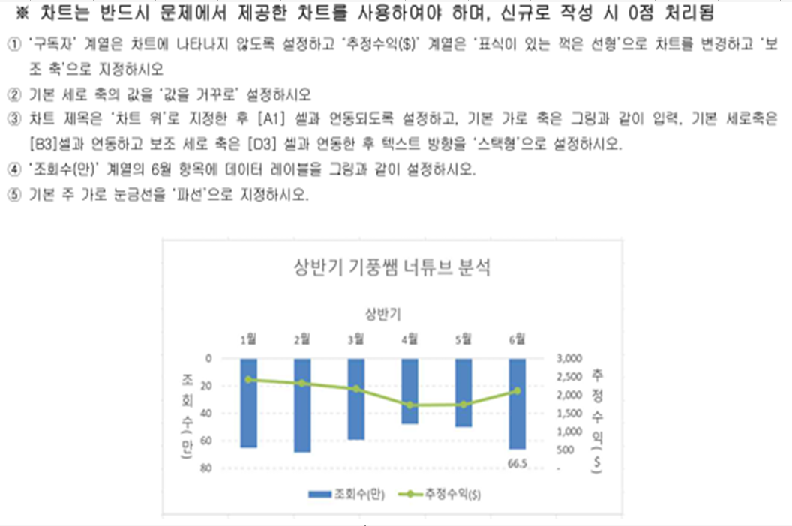
상반기 기풍쌤 너튜브 분석

 | 조회수(만) | 구독자 | 추정수익($)
1월 | 65.3 | 4,526 | 2,418
2월 | 68.7 | 4,315 | 2,311
3월 | 59.4 | 3,966 | 2,156
4월 | 48.1 | 2,550 | 1,722
5월 | 50.3 | 2,639 | 1,731
6월 | 66.5 | 3,562 | 2,112

